Sheet1
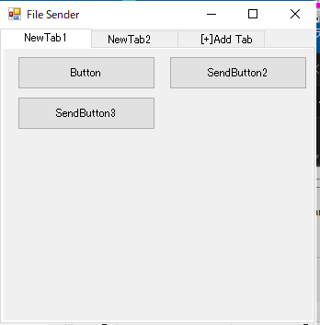

FileSenderApp

複雑な実装となっている。
各オブジェクトがそれぞれ初期化処理（Initializeメソッド）を持っているので注意
いくつかデザイナで設定しているが初期化処理内で置き換えているものが多い。
デザイナの設定は反映されないので、設定個所を探して追記すること。

処理の流れ

起動
FormFileSenderApp
メインフォーム起動
既存のタブをクリア
タブコントロール作成
初期化（Initialize）
*** | FormFileSenderApp
MenuStripの初期化 | メンバオブジェクト
タブ名名前変更用のダイアログを消去 | _senderMainTab （SenderMainTab クラス)
ButtonsGroup がなければ作成する | フォーム内のメインのタブを扱う
InitializeButton ボタンの初期化 buttonGroupがあるとき | （このアプリの主要クラス1）
InitializeButtonGroup | 親フォームをメンバに持っており、親フォームを操作することもある。

アプリ操作へ | _jsonStream
 | 設定値読み込み、書き込み用
 | 設定はsetting.jsonで行う

 | _logger ロガー

 | *******
 | 別クラス
 | タブコントロールの中のTabPageで保持する主要クラス2
 | ButtonsGroup

タブコントロール内のUserControl ButtonsGroup がアプリ機能の主となる
ButtonsGroup を追加・初期化する処理は SenderMainTabクラスが持つ。
主な機能は、
ボタンの追加
タブの追加
タブの名前変更
となる
ボタンの機能はボタンが持つ

